行政事業レビューシート
※平成３１年以降の表記は、新元号に読み替えることとする。
 |  |  |  |  |  |  |  |  |  |  |  |  |  |  |  |  |  |  |  |  |  |  | 事業番号 |  |  |  |  |  |  | 0284
平成３１年度行政事業レビューシート |  |  |  |  |  |  |  |  |  |  |  |  |  |  |  |  |  |  |  |  |  | （ | 文部科学省 |  |  |  |  |  |  |  |  |  | ）
事業名 |  |  |  | 国立研究開発法人海洋研究開発機構設備整備費補助 |  |  |  |  |  |  |  |  |  |  |  | 担当部局庁 |  |  |  | 研究開発局 |  |  |  |  |  |  |  | 作成責任者
事業開始年度 |  |  |  | 平成２４年度 |  |  |  |  | 事業終了 （予定）年度 |  |  |  | 終了予定なし |  |  | 担当課室 |  |  |  | 海洋地球課 |  |  |  |  |  |  |  | 海洋地球課長 福井 俊英
会計区分 |  |  |  | 一般会計
根拠法令 （具体的な 条項も記載） |  |  |  | 国立研究開発法人海洋研究開発機構法第17条 |  |  |  |  |  |  |  |  |  |  |  | 関係する 計画、通知等 |  |  |  | 科学技術基本計画（平成２８年１月閣議決定） 海洋基本計画（平成３０年５月閣議決定）等
主要政策・施策 |  |  |  | 海洋政策、科学技術・イノベーション |  |  |  |  |  |  |  |  |  |  |  | 主要経費 |  |  |  | 文教及び科学振興
事業の目的 （目指す姿を簡潔に。3行程度以内） |  |  |  | 平和と福祉の理念に基づき、海洋に関する基盤的研究開発、海洋に関する学術研究に関する協力等の業務を総合的に行うことにより、海洋科学技術の水準の向上を図るとともに、学術研究の発展に資することを目的とする。
事業概要 （5行程度以内。別添可） |  |  |  | 国立研究開発法人海洋研究開発機構の設置する設備の整備充実を図るために要する経費に対して補助を行う。（補助率：定額）
実施方法 |  |  |  | 補助
予算額・ 執行額 （単位:百万円） |  |  |  |  |  |  |  |  |  |  | 28年度 |  |  |  | 29年度 |  |  |  | 30年度 |  |  |  |  | 31年度 |  |  |  |  | 32年度要求
 |  |  |  | 予算の状況 |  | 当初予算 |  |  |  |  | - |  |  |  | - |  |  |  | - |  |  |  |  | - |  |  |  |  | 0
 |  |  |  |  |  | 補正予算 |  |  |  |  | 1,410 |  |  |  | 988 |  |  |  | -
 |  |  |  |  |  | 前年度から繰越し |  |  |  |  | - |  |  |  | 1,020 |  |  |  | 988
 |  |  |  |  |  | 翌年度へ繰越し |  |  |  |  | ▲ 1,020 |  |  |  | ▲ 988 |  |  |  | -
 |  |  |  |  |  | 予備費等 |  |  |  |  | - |  |  |  | - |  |  |  | -
 |  |  |  |  |  | 計 |  |  |  |  | 390 |  |  |  | 1,020 |  |  |  | 988 |  |  |  |  | 0 |  |  |  |  | 0
 |  |  |  | 執行額 |  |  |  |  |  |  | 390 |  |  |  | 1,020 |  |  |  | 988
 |  |  |  | 執行率（％） |  |  |  |  |  |  | 100% |  |  |  | 100% |  |  |  | 100%
 |  |  |  | 当初予算＋補正予算に対する執行額の割合（％） |  |  |  |  |  |  | 28% |  |  |  | 103% |  |  |  | #DIV/0!
平成31・32年度 予算内訳 （単位：百万円） |  |  |  | 歳出予算目 |  |  |  |  |  |  | 31年度当初予算 |  |  |  | 32年度要求 |  |  |  | 主な増減理由
 |  |  |  | 国立研究開発法人海洋研究開発機構設備整備費補助金 |  |  |  |  |  |  | 0 |  |  |  | 0 |  |  |  | ※金額は単位未満四捨五入して記載していることから、合計が一致しない場合がある
 |  |  |  | 計 |  |  |  |  |  |  | 0 |  |  |  | 0
成果目標及び 成果実績 （アウトカム） |  |  |  | 定量的な成果目標 |  |  |  |  |  |  | 成果指標 |  |  |  |  |  |  | 単位 |  | 28年度 |  | 29年度 |  |  | 30年度 |  |  | 中間目標 |  |  | 目標最終年度
 |  |  |  |  |  |  |  |  |  |  |  |  |  |  |  |  |  |  |  |  |  |  |  |  |  |  |  | 31 |  | 年度 | - | 年度
 |  |  |  | 独立行政法人通則法に基づく主務大臣による業務実績の評価結果のうち、全ての項目で標準評価以上の評価を受ける。 |  |  |  |  |  |  | 標準評価（B）以上の評価を受けた項目件数。 ※成果実績は、現在調査中であり、評価確定後に記載予定。 |  |  |  |  | 成果実績 |  | 件 |  | 31 |  | 24 |  |  |  |  |  | - |  |  | -
 |  |  |  |  |  |  |  |  |  |  |  |  |  |  |  | 目標値 |  | 件 |  | 32 |  | 26 |  |  | 26 |  |  | 26 |  |  | -
 |  |  |  |  |  |  |  |  |  |  |  |  |  |  |  | 達成度 |  | ％ |  | 97 |  | 92 |  |  |  |  |  | - |  |  | -
根拠として用いた 統計・データ名 （出典） |  |  |  | 「国立研究開発法人海洋研究開発機構の業務の実績に関する評価」

成果目標及び成果実績（アウトカム）欄についてさらに記載が必要な場合はチェックの上【別紙１】に記載 |  |  |  |  |  |  |  |  |  |  |  |  |  |  |  |  |  |  |  |  |  |  |  |  |  |  | チェック

活動指標及び 活動実績 （アウトプット） |  |  |  | 活動指標 |  |  |  |  |  |  |  |  |  |  |  |  |  | 単位 |  | 28年度 |  | 29年度 |  |  | 30年度 |  |  | 31年度 活動見込 |  |  | 32年度 活動見込
 |  |  |  | 設備の整備 実施件数 |  |  |  |  |  |  |  |  |  |  |  | 活動実績 |  | 件 |  | 14 |  | 2 |  |  | 53 |  |  | -
 |  |  |  |  |  |  |  |  |  |  |  |  |  |  |  | 当初見込み |  | 件 |  | 15 |  | 1 |  |  | 34 |  |  | -
活動指標及び 活動実績 （アウトプット） |  |  |  | 活動指標 |  |  |  |  |  |  |  |  |  |  |  |  |  | 単位 |  | 28年度 |  | 29年度 |  |  | 30年度 |  |  | 31年度 活動見込 |  |  | 32年度 活動見込
 |  |  |  | 海洋環境に関する観測データの取得状況（アルゴフロートによるプロファイル数） |  |  |  |  |  |  |  |  |  |  |  | 活動実績 |  | 数 |  | 6,668 |  | 6,125 |  |  | 5,956 |  |  | - |  |  | -
 |  |  |  |  |  |  |  |  |  |  |  |  |  |  |  | 当初見込み |  | 数 |  | 8,967 |  | 6,668 |  |  | 6,125 |  |  | 5,956 |  |  | -
単位当たり コスト |  |  |  | 算出根拠 |  |  |  |  |  |  |  |  |  |  |  |  |  | 単位 |  | 28年度 |  | 29年度 |  |  | 30年度 |  |  | 31年度活動見込
 |  |  |  | 当該年度の執行額／設備の整備、機能向上実施件数 |  |  |  |  |  |  |  |  |  |  |  | 単位当たり コスト |  | 百万円 |  | 28 |  | 510 |  |  | 19
 |  |  |  |  |  |  |  |  |  |  |  |  |  |  |  | 計算式 |  | 執行額/整備実施件数 |  | 390百万円/14件 |  | 1,020百万円/2件 |  |  | 988百万円/53件
政策評価、新経済・財政再生計画との関係 | 政策評価 | 政策 |  | 9 未来社会に向けた価値創出の取組と経済・社会的課題への対応
 |  | 施策 |  | 9-5 国家戦略上重要な基幹技術の推進
 |  | 測定指標 |  | 定量的指標 |  |  |  |  |  |  |  |  |  |  |  |  |  | 単位 |  | 28年度 |  | 29年度 |  |  | 30年度 |  |  | 中間目標 |  |  | 目標年度
 |  |  |  |  |  |  |  |  |  |  |  |  |  |  |  |  |  |  |  |  |  |  |  |  |  |  |  | - |  | 年度 | - | 年度
 |  |  |  | - |  |  |  |  |  |  |  |  |  |  |  | 実績値 |  | - |  | - |  | - |  |  |  |  |  | - |  |  | -
 |  |  |  |  |  |  |  |  |  |  |  |  |  |  |  | 目標値 |  | - |  | - |  | - |  |  |  |  |  | - |  |  | -

 |  | 本事業の成果と上位施策・測定指標との関係
 |  | 国立研究開発法人海洋研究開発機構は、海洋分野の研究開発の推進にとって必要な人員・組織等を備えた国立研究開発法人であることから、その業務の着実な実施は海洋分野の研究開発の推進に繋がるものである。

 | 新経済・財政再生計画改革工程表 2018 | 取組事項 |  | 分野： |  |  | - |  |  |  |  |  |  | -
 |  | KPI (第一階層） |  | ＫＰＩ （第一階層） |  |  |  |  |  |  |  |  |  |  |  |  |  | 単位 |  | 計画開始時 |  | 30年度 |  |  | 31年度 |  |  | 中間目標 |  |  | 目標最終年度
 |  |  |  |  |  |  |  |  |  |  |  |  |  |  |  |  |  |  |  | - | 年度 |  |  |  |  |  |  | - |  | 年度 | - | 年度
 |  |  |  | - |  |  |  |  |  |  |  |  |  |  |  | 成果実績 |  | - |  | - |  | - |  |  | - |  |  | - |  |  | -
 |  |  |  |  |  |  |  |  |  |  |  |  |  |  |  | 目標値 |  | - |  | - |  | - |  |  | - |  |  | - |  |  | -
 |  |  |  |  |  |  |  |  |  |  |  |  |  |  |  | 達成度 |  | ％ |  | - |  | - |  |  | - |  |  | - |  |  | -
 |  | KPI (第二階層） |  | ＫＰＩ （第二階層） |  |  |  |  |  |  |  |  |  |  |  |  |  | 単位 |  | 計画開始時 |  | 30年度 |  |  | 31年度 |  |  | 中間目標 |  |  | 目標最終年度
 |  |  |  |  |  |  |  |  |  |  |  |  |  |  |  |  |  |  |  | - | 年度 |  |  |  |  |  |  | - |  | 年度 | - | 年度
 |  |  |  | - |  |  |  |  |  |  |  |  |  |  |  | 成果実績 |  | - |  | - |  | - |  |  | - |  |  | - |  |  | -
 |  |  |  |  |  |  |  |  |  |  |  |  |  |  |  | 目標値 |  | - |  | - |  | - |  |  | - |  |  | - |  |  | -
 |  |  |  |  |  |  |  |  |  |  |  |  |  |  |  | 達成度 |  | ％ |  | - |  | - |  |  | - |  |  | - |  |  | -
 |  | 本事業の成果と取組事項・KPIとの関係
 |  | -

事業所管部局による点検・改善
 | 項 目 |  |  |  |  |  |  |  |  |  |  |  |  |  |  |  |  |  | 評 価 |  | 評価に関する説明
国費投入の必要性 | 事業の目的は国民や社会のニーズを的確に反映しているか。 |  |  |  |  |  |  |  |  |  |  |  |  |  |  |  |  |  | ○ |  | 海洋基本法において、国は海洋に関する施策を総合的に実施することとされており、また、海洋に関する科学的知見の充実が図られなければならないこととされている。本事業は、海洋科学技術の水準の向上を図るとともに、学術研究の発展に資することを目的とすることで、このように法律に根拠を有する国民や社会のニーズに対し応えるものである。
 | 地方自治体、民間等に委ねることができない事業なのか。 |  |  |  |  |  |  |  |  |  |  |  |  |  |  |  |  |  | ○ |  | 本事業は、民間企業等では高リスクのため維持・運用が不可能である高度な研究プラットフォームを適切に維持・運用しつつ、海洋地球科学の推進に向けて公益的な研究開発を行うとともに、大学・民間企業等の研究開発を支援するものであることから、国が実施する必要がある。
 | 政策目的の達成手段として必要かつ適切な事業か。政策体系の中で優先度の高い事業か。 |  |  |  |  |  |  |  |  |  |  |  |  |  |  |  |  |  | ○ |  | 本事業は、海洋基本法において定められた科学的知見の充実について、高度な研究プラットフォームを適切に維持・運用しつつ、海洋地球科学の推進に向けて公益的な研究開発を行うものであり、海洋科学技術の振興において根幹をなす取組として政策目的を達成するために必要かつ適切な事業であるといえる。
事業の効率性 | 競争性が確保されているなど支出先の選定は妥当か。 |  |  |  |  |  |  |  |  |  |  |  |  |  |  |  |  |  | ○ |  | 海洋研究開発機構は第３期中期目標・中期計画に基づき、原則として一般競争入札等の競争性のある契約方式によることとし、随意契約によった場合は透明性を高めるためにその結果を公表している。 また、内部監査及び第三者によるチェックとして、契約審査委員会及び契約監視委員会によるチェックを実施しており、随時契約の改善に努めている。 この他、一者応札・一者応募となったものや、競争性のない随意契約となったものについては、平成27年度より策定することとした調達等合理化計画に基づき、入札説明書のWeb配布システムの運用等により競争性の確保等に向けた取組を実施することで、改善に努めている。
...
 |  |  |  | 随意契約については機構内に設置した審査チームによる審査を実施し、更に随意契約限度額以上の契約については、契約監視委員会委員長による事前意見聴取を実施した。また、概算金額が3,000万円以上の契約については、「契約審査委員会」において、随意契約の妥当性について事前に審査を行い、更に、契約締結後には、随意契約限度額以上の契約について、「契約監視委員会」による事後点検を実施した。機構では平成27年度から毎年「調達等合理化計画」を策定し、コスト削減や効率化に向けた取組を行う中で、随意契約を真にやむを得ないもののみとして、公正性・透明性を確保し、適切な調達を行っている。
 |  |  | １．事業評価の観点：この事業は、海洋に関する基盤的研究開発、海洋に関する学術研究に関する協力等の業務を総合的に行うために、海洋研究開発機構の設備整備に必要な補助を行うものであり、成果の把握方法等の工夫・改善、契約の競争性・公平性・透明性の確保の観点から検証を行った。 ２．所見：この事業は外部有識者の所見を踏まえ、成果指標の適切性、契約の競争性の確保の点で改善すべきである。
...
 |  |  |  | 随意契約については機構内に設置した審査チームによる審査を実施し、更に随意契約限度額以上の契約については、契約監視委員会委員長による事前意見聴取を実施した。また、概算金額が3,000万円以上の契約については、「契約審査委員会」において、随意契約の妥当性について事前に審査を行い、更に、契約締結後には、随意契約限度額以上の契約について、「契約監視委員会」による事後点検を実施した。機構では平成27年度から毎年「調達等合理化計画」を策定し、コスト削減や効率化に向けた取組を行う中で、随意契約を真にやむを得ないもののみとして、公正性・透明性を確保し、適切な調達を行っている。
 |  |  | 契約審査委員会による事前審査、外部委員で構成されている契約監視委員会による事後点検、内部監査によるチェック、調達等合理化計画の策定、競争参加条件の見直し等、一者応札・一者応募の改善に向けた取組みを引き続き実施することで、より一層の契約の競争性の向上を図る。 本事業の実施に当たっては、引き続き事業の進捗を適切に管理し、計画的、効率的に予算執行を実施することで、高い成果の創出を目指しながらコストの縮減を図るよう努める。 成果指標については、本補助金にて購入したフロート等を活用した、「海洋環境に関する観測データの取得状況（アルゴフロートによるプロファイル数）」を追加することとする。
...
 |  |  |  | 随意契約については機構内に設置した審査チームによる審査を実施し、更に随意契約限度額以上の契約については、契約監視委員会委員長による事前意見聴取を実施した。また、概算金額が3,000万円以上の契約については、「契約審査委員会」において、随意契約の妥当性について事前に審査を行い、更に、契約締結後には、随意契約限度額以上の契約について、「契約監視委員会」による事後点検を実施した。機構では平成27年度から毎年「調達等合理化計画」を策定し、コスト削減や効率化に向けた取組を行う中で、随意契約を真にやむを得ないもののみとして、公正性・透明性を確保し、適切な調達を行っている。
 |  |  |  |  |  |  |  |  |  | 平成23年度 |  | - |  |  |  |  | 平成24年度 |  |  | - |  |  |  |  |  | 平成25年度 |  |  | 309
 |  |  |  |  |  |  |  |  |  | 平成27年度 |  | 295 |  |  |  |  | 平成28年度 |  |  | 298 |  |  |  |  |  | 平成29年度 |  |  | 297
 |  |  |  |  | ( |  |  | 0289 |  |  | )
 |  |  |  | ※平成30年度実績を記入。執行実績がない新規事業、新規要求事業については現時点で予定やイメージを記入。
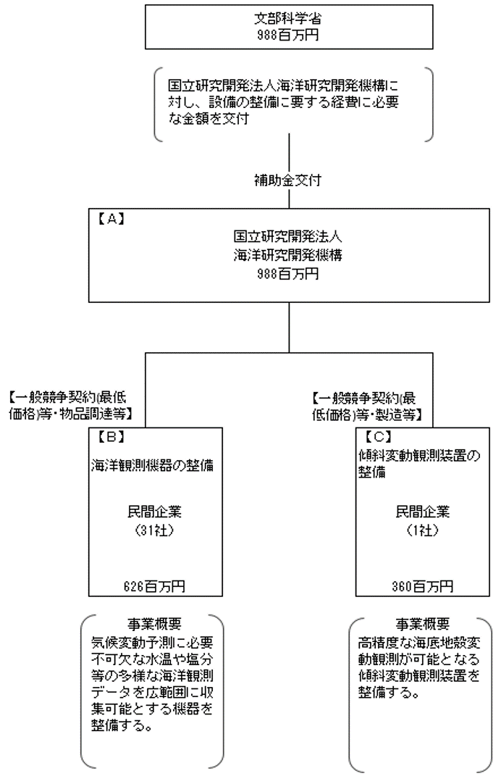
 |  |  |  | なお、金額は単位未満四捨五入して記載していることから、合計が一致しない場合がある。
...

